Repuestos
 |  |  | VALOR USD: | LISTA DE PRECIOS 27/5/2023
 |  |  | 1215

 |  |  |  | MODULOS

LISTA DE PRECIOS CON DESCUENTO EN EFECTIVO |  |  |  | TRANSFERENCIA +%10
Local San Miguel | 1162701306 | 1123875571
Local Jose C Paz | 1126433552

Templados: | 700
Templados 9D | 800
Pegamento Negro | $6,500
Pegamento Trnsparente | $6,000

 |  | Lista 1 |  | Lista 2 |  | Lista 3 |  | Lista 4 |  |  |  |  | Lista 1 |  | Lista 2 |  | Lista 3 |  | Lista 4
SAMSUNG | CALIDAD | PRECIO |  | PRECIO |  | PRECIO |  | PRECIO |  |  | MOTOROLA | CALIDAD | PRECIO |  | PRECIO |  | PRECIO |  | Precio
 |  | GREMIO | USD | Minimo 3 U | USD | Minimo 5 U | USD |  | USD |  |  |  | GREMIO | USD | Min 3 U | USD | Minimo 5 U | USD |  | USD
J7 2016 | OLED | $ 0 |  |  |  |  |  |  |  |  | X PLAY C/M | ORIGINAL | $0
j7 2016 | INCELL QX | $ 18,407 | $15 | $17,861 | $15 | $17,375 | $14 | $0 |  |  | X STYLE C/M | ORIGINAL | $0
J7 2016 | INCELL TTC | $ 0 |  | $0 |  |  |  | $0 |  |  | ONE HYPER | ORIGINAL | 0
j7 2016 | OLED 2 | $ 15,431 | $13 | $14,945 | $12 | $14,580 | $12 | $0 |  |  | ONE | ORIGINAL | $20,655 | $17 | $20,048 | 16.5 | 19318.5 | 15.9
J7 2015 | OLED | $ 0 |  | $0 |  |  |  | $0 |  |  | ONE MACRO | ORIGINAL | $17,496 | $14 | $17,010 | $14 | $16,524 | $14
J7 2015 | INCELL Qx | $ 18,407 | $15 | $17,861 | $15 | $17,375 | $14 | $0 |  |  | ONE ACTION | ORIGINAL
J7 2015 | OLED 2 | $ 15,431 | $13 | $14,945 | $12 | $14,580 | $12 | $0 |  |  | ONE VISION | ORIGINAL
J7 2015 | AAA | $ 0 |  |  |  |  |  | $0 |  |  | ONE FUSION | ORIGINAL | $20,412 | $17 | $19,805 | $16 | $19,076 | $16
J7 NEO | OLED | $ 0 |  |  |  |  |  | $0 |  |  | C | ORIGINAL | $ 15,188 | $13 | $14,580 | $12 | $13,973 | 11.5
J7 NEO | INCELL Qx | $ 18,407 | $15 | $17,861 | $15 | $17,375 | $14 | $0 |  |  | C PLUS | ORIGINAL | $ 12,758 | $11 | $12,150 | $10 | $11,543 | 9.5
J7 NEO | OLED 2 | $ 15,431 | $13 | $14,945 | $12 | $14,580 | $12 | $0 |  |  | E C/M | ORIGINAL | $ 10,935 | $9
J7 NEO | AAA | $ 0 |  |  |  |  |  | $0 |  |  | E2 | ORIGINAL | $ 8,505 | $7
J7 PRO | OLED | $ 0 |  |  |  |  |  | $0 |  |  | E4 PLUS | ORIGINAL | $ 14,216 | $12 | $13,851 | $11 | $13,487 | $11
J7 PRO | AAA | $ 0 |  |  |  |  |  | $0 |  |  | E5 | ORIGINAL | $ 16,524 | $14 | $16,038 | $13 | $15,552 | $13
 |  |  |  |  |  |  |  |  |  |  | E5 C/M | ORIGINAL | $ 19,197 | $16 | $18,468 | $15 | $17,132 | $14
J7 PRIME | ORIGINAL | $ 15,795 | $13 | $15,431 | $13 | $14,945 | $12 | $0 |  |  | E5 PLAY | ORIGINAL | $ 17,618 | $15 | $17,132 | $14 | $16,767 | $14
J5 PRIME | ORIGINAL | $ 15,431 | $13 | $14,945 | $12 | $14,459 | $12 | $0 |  |  | E5 PLUS | ORIGINAL | $ 17,618 | 14.5 | 17131.5 | 14.1 | $16,767 | $14
J5 2016 | INCELL | $ 19,440 | $16 |  |  |  |  | $0 |  |  | E6 S | ORIGINAL | $ 16,524 | $14 | $16,038 | $13 | $15,552 | $13
J4 J400 | OLED | $ 0 |  |  |  |  |  |  |  |  | E6i | ORIGINAL | $ 16,524 | $14 | $16,038 | $13 | $15,552 | $13
J4 J400 | OLED 2 | $ 0 |  | $0 |  |  |  | $0 |  |  | E6 PLUS | ORIGINAL | $ 15,552 | $13 | $15,066 | $12 | $14,580 | $12
J4 J400 | INCELL Qx | $ 18,407 | $15 | $17,861 | $15 | $17,375 | $14 | $0 |  |  | E6 PLAY | ORIGINAL | $ 16,524 | $14 | $0.00
J4 PLUS | ORIGINAL | $ 15,431 | $13 | $14,945 | $12 | $14,459 | $12 | $0 |  |  | E7 - E7I | ORIGINAL | $ 17,253 | $14 | $17,010 | $14 | $16,524 | $14
J4 CORE | ORIGINAL | $ 15,431 | $13 | $14,945 | $12 | $14,459 | $12 | $0 |  |  | E7I POWER | ORIGINAL | $ 17,253 | $14 | $17,010 | $14 | $16,524 | $14
J6 PLUS | ORIGINAL | $ 15,431 | $13 | $14,945 | $12 | $14,459 | $12 | $0 |  |  | E7 PLUS | ORIGINAL | $ 16,524 | $14 | $16,038 | 13.2 | $15,552 | $13
J6 J600 | OLED |  |  |  |  |  |  |  |  |  | E13 | ORIGINAL | $ 0
J5 2016 | OLED | $ 0 |  |  |  |  |  |  |  |  | E20 | ORIGINAL | $ 17,739 | $15 | $17,253 | 14.2 | $16,767 | $14
J6 J600 | INCELL | $ 17,618 | $15 | $17,253 | $14 | $16,646 | $14 | $0 |  |  | E22s | ORIGINAL | $ 17,496 | $14 | $17,010 | 14 | $16,524 | $14
J6 J600 | OLED | 0 |  |  |  |  |  |  |  |  | E22 | ORIGINAL | $ 17,496 | $14 | $17,010 | 14 | $16,524 | $14
J8 J800 | INCELL | $ 18,225 | $15 | $17,496 | 14.4 | $16,767 | $14 | $0 |  |  | E32 | ORIGINAL | $ 19,076 | $16 | $18,590 | 15.3 | $17,982 | $15
J2 CORE | ORIGINAL | $ 16,403 | $14 | $15,917 | $13 | $15,431 | $13 | $0 |  |  | E40 | ORIGINAL | $ 19,197 | $16 | $18,711 | 15.4 | 18103.5 | 14.9
J3 2015/ 16 | INCELL | $ 0 |  | $0 |  |  |  | $0 |  |  | G C/M | ORIGINAL | $ 13,365 | $11
J2 J200 | INCELL | $ 16,160 | $13 | $15,795 | 13 | $15,431 | $13 | $0 |  |  | G2 C/M | ORIGINAL | $ 10,935 | $9 | $9,963 | $8 | $9,234 | $8
J1 ACE | INCELL | $ 0 |  |  |  |  |  | $0 |  |  | G3 | ORIGINAL | $ 0
M10 | ORIGINAL | $ 0 |  | $0 |  | $0 |  |  |  |  | G4 | ORIGINAL | $ 13,365 | $11
M10 con marco | ORIGINAL | $ 17,618 | $15 | $17,010 | $14 | $16,403 | $14 | $0 |  |  | G4 PLAY C/M | ORIGINAL | $ 0
M12 C/m | ORIGINAL | $ 0 |  |  |  |  |  | $0 |  |  | G4 PLUS | ORIGINAL | $ 13,365 | $11
M13 con marco | ORIGINAL | $ 0
A01 | ORIGINAL | $ 15,795 | $13 | $15,309 | $13 | $14,823 | $12 | $0 |  |  | G4 PLUS C/M | ORIGINAL | $ 17,375 | $14 | $16,767 | $14 | $16,403 | $14
A01 CORE | ORIGINAL | $ 16,524 | $14 | $16,038 | $13 | $15,795 | $13 | $0 |  |  | G5 | ORIGINAL | $ 14,580 | $12 | $13,973 | $12 | $13,365 | $11
A02 | ORIGINAL | $ 15,795 | $13 | $15,309 | $13 | $14,823 | $12 |  |  |  | G5s | ORIGINAL | $ 13,973 | 11.5 | 13365 | 11 | $12,758 | $11
A02 C/M | ORIGINAL | $ 17,253 | $14 | $16,767 | $14 | $16,281 | $13 | $0 |  |  | G5 PLUS | ORIGINAL | $ 15,674 | $13 | $15,309 | $13 | $14,945 | $12
A03 | ORIGINAL | $ 0 |  |  |  |  |  | $0 |  |  | G5 s PLUS | ORIGINAL | $ 15,674 | $13 | $15,309 | $13 | $14,945 | $12
A03 C/M | ORIGINAL | $ 18,711 | $15 | $18,225 | $15 | $17,861 | $15 | $0 |  |  | G6 | ORIGINAL | $ 0
A02 S C/M | ORIGINAL | $ 0 |  |  |  |  |  | $0 |  |  | G6 PLAY | ORIGINAL | $ 16,524 | $14 | $16,038 | $13 | $15,552 | $13
 |  |  |  |  |  |  |  |  |  |  | G6 PLAY C/M | ORIGINAL | $ 19,197 | $16 | $18,225 | $15 | $17,496 | $14
A02 S | ORIGINAL | $ 15,552 | $13 | $15,309 | $13 | $14,945 | $12 | $0 |  |  | G6 PLUS | ORIGINAL | $17,861 | $15 | $17,132 | $14 | $16,524 | $14
A03S C/M | ORIGINAL | $ 0 |  |  |  |  |  | $0 |  |  | G7 | ORIGINAL | $ 22,478 | $19 | $21,870 | $18 | $21,263 | $18
A03 S | ORIGINAL | $ 15,552 | $13 | $15,309 | $13 | $14,945 | $12 | $0 |  |  | G7 PLUS | ORIGINAL | $ 22,478 | $19 | $21,870 | $18 | $21,263 | $18
A03 Core | ORIGINAL | $ 16,403 | $14 | $15,917 | $13 | $15,552 | $13 | $0 |  |  | G7 POWER | ORIGINAL | $17,618 | $15 | $17,010 | $14 | $16,403 | $14
A04 | ORIGINAL | $ 0 |  | $0 |  | $0 |  | $0 |  |  | G7 PLAY | ORIGINAL | $ 17,253 | $14 | $16,767 | $14 | $16,403 | $14
A04E | ORIGINAL | $ 16,767 | $14 | $16,403 | $14 | $16,038 | $13 | $0 |  |  | G8 PLUS | ORIGINAL | $ 18,833 | $16 | $18,225 | 15 | $17,618 | $15
A04E C/M | ORIGINAL | $ 19,926 | $16 | $19,076 | $16 | $18,833 | $16
A04s C/M | ORIGINAL | $ 0 |  | $0 |  | $0 |  | $0 |  |  | G100 | ORIGINAL | $ 0
A10 | ORIGINAL | $0 |  | $0 |  | $0 |  |  |  |  | G200 | ORIGINAL | $ 0
A10 C/M | ORIGINAL | $ 17,010 | $14 | $16,646 | $14 | $16,160 | $13 |  |  |  | G8 PLAY | ORIGINAL | $17,496 | $14 | $17,010 | $14 | $16,524 | $14
A10s | ORIGINAL | $ 15,309 | $13 | $14,823 | $12 | $14,337 | $12 | $0 |  |  | G8 Power | ORIGINAL | $ 22,478 | $19 | $21,870 | $18 | $21,263 | $18
A10s C/M | ORIGINAL | $ 0 |  |  |  |  |  |  |  |  | G8 Power Lite | ORIGINAL | $ 18,225 | 15 | 17739 | 14.6 | $17,132 | $14
A11 | ORIGINAL | $ 0 |  |  |  |  |  | $0 |  |  | G8 | ORIGINAL | $ 0
A11 C/M | ORIGINAL | $ 18,833 | $16 | $18,468 | $15 | $18,104 | $15 |  |  |  | G9 PLUS | ORIGINAL | $ 27,945 | $23 | $27,338 | $23 | $26,730 | $22
A12 125 127 | ORIGINAL | $ 15,674 | $13 | $15,431 | $12.7 | $15,188 | $13 | $0 |  |  | G9 PLAY | ORIGINAL | $ 17,010 | $14 | $16,524.00 | $13.60 | $16,038 | $13
A12 A125 A127 C/M | ORIGINAL | $ 0 |  | $0 |  |  |  | $0 |  |  | G9 POWER | ORIGINAL | $ 21,020 | 17.3 | 20412 | 16.8 | $19,562 | $16
A12 A127 | ORIGINAL | $ 0 |  |  |  |  |  | $0 |  |  | G10 | ORIGINAL | $ 17,618 | $15 | $17,132 | $14 | $16,646 | $14
A13 C/M | ORIGINAL | $ 18,711 | $15 | $18,225 | $15 | $17,739 | $15 | $0 |  |  | G13 | ORIGINAL | $ 19,805 | $16 | $19,197 | $16 | $18,590 | $15
A13 | ORIGINAL | $ 17,010 | $14 | $16,646 | $14 | $16,403 | $14 |  |  |  | G20 | ORIGINAL | $ 16,767 | $14 | $16,403 | $14 | $15,917 | $13
A14 | ORIGINAL |  |  |  |  |  |  |  |  |  | G22 | ORIGINAL | $ 19,076 | $16 | $18,711 | $15 | $18,225 | $15
A20 | INCELL | $ 16,524 | 13.6 | 16038 | 13.2 | $15,674 | $13 |  |  |  | G23 | ORIGINAL | $ 19,805 | $16 | $19,197 | $16 | $18,590 | $15
A20 C/M | INCELL | $18,468 | $15 | $18,104 | $15 | $17,739 | $15 | $0 |  |  | G30 | ORIGINAL | $ 17,618 | $15 | $17,132 | $14 | $16,646 | $14
A20 C/M | OLED | $31,590 | $26 | $30,861 | $25 | $30,132 | $25
A20s | INCELL | $0 |  |  |  |  |  | $0 |  |  | G32 | ORIGINAL | $ 25,880 | $21 | $25,029 | $21 | $24,300 | $20
A20s c/M | ORIGINAL | $ 18,468 | $15 | $17,982 | $15 | $17,496 | $14 |  |  |  | G60- G60s | ORIGINAL | $ 24,300 | $20 | $23,693 | $20 | $23,085 | $19
A22 4G C/M | OLED | $ 34,992 | $29 | $34,263 | $28 | $33,656 | $28 |  |  |  | G51 | ORIGINAL | $ 25,515 | $21 | $24,908 | $21 | $24,300 | $20
A22 4G C/M | INCELL | $ 24,300 | $20 | $23,693 | $20 | $23,085 | $19 | $0 |  |  | G52 | OLED | $ 72,900 | $60
A22 5G C/M | ORIGINAL | $ 0 |  | $0 |  | $0 |  | $0 |  |  | G31 | OLED | $ 0
A21 | ORIGINAL | $ 15,795 | $13 |  |  |  |  |  |  |  | G31 | INCELL | $ 0 | $0
A21s | INCELL | $ 0 |  |  |  |  |  |  |  |  | G41 | OLED | $ 0
A21s C/M | ORIGINAL | $ 19,440 | $16 | $18,954 | $16 | $18,468 | $15 | $0 |  |  | G41 | INCELL | $ 0
A23 | ORIGINAL | $ 20,655 | $17 | $20,048 | $17 | $19,440 | $16 | $0 |  |  | G42 | OLED | $ 0
A24 | INCELL | $ 0 |  |  |  |  |  |  |  |  | G72 | ORIGINAL | $ 72,900 | $60
A30 C/M | INCELL | $ 20,048 | $17 | $19,440 | $16 | $18,833 | $16 | $0 |  |  | G82 | OLED | $ 72,900 | $60
A30 | INCELL | $ 0 |  |  |  |  |  |  |  |  | Z PLAY | OLED | $31,590 | $26 | $30,375 | $25 | $29,160 | $24
A30 | INCELL | $ 0 |  |  |  |  |  | $0 |  |  | Z2 PLAY | OLED | $ 0 | $0
A30 C/M | OLED | $ 32,562 | $27 | $31,590 | $26 | $30,861 | $25 | $0 |  |  | Z3 PLAY | OLED | $ 0 | $0
A30s | INCELL | $ 0 |  |  |  |  |  |  |  |  |  |  | Lista 1 |  | Lista 2 |  | Lista 3 |  | Lista 4
A30s C/M | INCELL | $ 20,898 | $17 | $20,412 | $17 | $19,683 | $16 | $0 |  |  | LG | CALIDAD | PRECIO | USD | PRECIO | USD | PRECIO | USD | PRECIO | USD
A31 C/M | OLED | $0 |  |  |  |  |  | $0 |  |  |  |  | GREMIO |  | MIN 3 U |  | MIN 5 U
A31 C/M | INCELL | $22,599 | $19 | $21,992 | $18 | $21,506 | $18 |  |  |  | OPTIMUS G | ORIGINAL | $ 7,000
A32 C/M SERV PACK OFERTA | AMOLED | $0 |  |  |  |  |  | $0 |  |  | SPIRIT C/M | ORIGINAL | $ 7,500
A32 C/M | INCELL | $0 |  |  |  |  |  | $0 |  |  | K4 2017 | ORIGINAL | $ 0
A32 5G | ORIGINAL | $20,534 | $17 | $19,926 | $16 | $18,468 | $15 | $0 |  |  | K4 2017 C/M | ORIGINAL | $ 12,150 | $10 | $11,543 | 9.5 | 10935 | 9
A50 | OLED | $ 0 |  |  |  |  |  | $0 |  |  | K10 2017 C/M | ORIGINAL | $ 17,618 | $15 | $17,010 | 14 | 16402.5 | 13.5
A50 C/M | INCELL | $ 20,048 | $17 | $19,440 | $16 | $18,833 | $16 | $0 |  |  | K8 K350 C/M | ORIGINAL | $ 11,421 | $9 | $10,935 | 9 | 10327.5 | 8.5
A50 C/M | OLED | $ 32,562 | $27 | $31,590 | $26 | $30,861 | $25 | $0 |  |  | K8 2017 C/M | ORIGINAL | $ 18,225 | $15 | $17,618 | 14.5
A51 C/M | INCELL | $ 26,730 | $22 | $25,880 | $21 | $25,272 | $21 | $0 |  |  | K9 | ORIGINAL | $ 17,253 | $14 | $16,767 | 13.8 | 16281 | 13.4
A51 C/M Oled Small | OLED | $ 34,020 | $28 | $33,413 | $28 | $32,562 | $27 | $0 |  |  | K12 | ORIGINAL | $ 19,440 | $16 | $18,833 | 15.5 | 18225 | 15
A70 | INCELL | $ 0 | $0 |  |  |  |  |  |  |  | K10 C/M | ORIGINAL | $ 12,150 | $10 | $11,543 | 9.5 | 10935 | 9
A70 C/M SMALL | OLED | $ 0 |  |  |  |  |  |  |  |  | K11 | ORIGINAL | $ 20,534 | $17
A7 2017 | INCELL | $ 0 |  |  |  |  |  |  |  |  | K22 Plus | ORIGINAL | $ 19,197 | $16 | $18,347 | 15.1 | 17617.5 | 14.5
S3 MINI | ORIGINAL | $ 5,500 |  |  |  |  |  |  |  |  | K22 | ORIGINAL | $ 19,197 | $16 | $18,347 | 15.1 | 17617.5 | 14.5
 |  | Lista 1 |  | Lista 2 |  | Lista 3 |  | Lista 4 |  |  | K40 | ORIGINAL | $ 0
IPHONE | CALIDAD | PRECIO |  | PRECIO |  | Precio |  | Precio |  |  | K40 s | ORIGINAL | $ 17,618 | $15 | $17,010 | 14 | 16402.5 | 13.5
 |  | GREMIO | USD | Min 3 U | USD | Min 5 U | USD |  | USD |  | K41s | ORIGINAL | $ 19,562 | $16 | $18,833 | 15.5
4G | OEM |  |  |  |  |  |  |  |  | F | K42 | ORIGINAL | $ 21,384 | $18 | $20,655 | 17 |  | 16
4S | OEM |  |  |  |  |  |  |  |  | F | K50 | ORIGINAL | $ 0
5S | OEM |  |  |  |  |  |  |  |  |  | K50 s | ORIGINAL | $ 21,384 | $18 | $20,534 | 16.9
5C | OEM |  |  |  |  |  |  |  |  | f | K51 C/M | ORIGINAL | $ 0
6G | OEM | $ 15,795 | 13 | 15187.5 | 12.5 | $14,580 | 12 |  |  |  | K51s | ORIGINAL | $ 0
6 PLUS | OEM | $ 17,618 | 14.5 | 17010 | 14 | 16402.5 | 13.5 |  |  |  | K52 | ORIGINAL | $ 21,384 | $18 | $20,655 | 17 | 19683 | 16.2
6S | OEM | $ 16,524 | 13.6 | 16159.5 | 13.3 | 15795 | 13 |  |  |  | K62 | ORIGINAL | $ 21,384 | $18 | $20,655 | 17 | 19683 | 16.2
6S PLUS | OEM | $ 18,590 | 15.3 | 17982 | 14.8 | 17131.5 | 14.1 |  |  |  | X POWER C/M | ORIGINAL | $21,870 | $18
7G | OEM | $ 17,375 | 14.3 | 16767 | 13.8 | 16645.5 | 13.7 |  |  |  | G2 MINI | ORIGINAL | $ 4,000
7 PLUS | OEM | $ 18,833 | 15.5 | 18225 | 15 | 17617.5 | 14.5 |  |  |  | K61 | ORIGINAL | $ 25,515 | 21
8G | OEM | $ 17,618 | 14.5 | 17131.5 | 14.1 | 16767 | 13.8 |  |  |  | K61S | ORIGINAL
8 PLUS | OEM | $ 18,833 | 15.5 | 18225 | 15 | 17617.5 | 14.5 |  |  |  | NEXUS 4 | ORIGINAL | $ 5,500
Se | OEM | $ 18,833 | 15.5 | 18225 | 15 |  |  |  |  |  | Q60 | ORIGINAL | $0
Xs | OEM | 27945 | 23 | 27337.5 | 22.5 | 26730 | 22 |  |  |  | Q6 | ORIGINAL | 0
X | OEM | 27945 | 23 | 27337.5 | 22.5 | 26730 | 22 |  |  |  | HUAWEI | CALIDAD | PRECIO | USD | Precio
Xr | OEM | 27945 | 23 | 27337.5 | 22.5 | 26730 | 22 |  |  |  |  |  | Lista 1 |  | Lista 2 |  | Lista 3 |  | Lista 4
IPHONE 11 | OEM | 29038.5 | 23.9 | 27945 | 23 | 27337.5 | 22.5 |  |  |  |  |  | GREMIO |  | 3 unidades
 |  |  |  |  |  |  |  |  |  |  | P20 LITE | ORIGINAL | $ 0
 |  | Lista 1 |  | Lista 2 |  | Lista 3 |  | Lista 4 |  |  | P10 LITE | ORIGINAL | $16,524 | $14
 |  |  |  |  |  |  |  |  |  |  | P8 LITE | ORIGINAL | $ 12,758 | $11
Xiaomi | CALIDAD | PRECIO |  |  |  |  |  |  |  |  | P9 LITE | ORIGINAL | $ 0
 |  | GREMIO | USD |  |  |  |  |  |  |  | G8 - G8 RIO | ORIGINAL | $ 12,879 | 10.6
Mi 8 Lite | ORIGINAL | $ 0 |  |  |  |  |  |  |  |  | Y5 2 | ORIGINAL | $ 0
Note 7 - Note 7 Pro | ORIGINAL | $ 18,711 | 15.4 | 18225 | 15 | 17739 | 14.6 |  |  |  | Y6 | ORIGINAL | $ 16,767 | $14
Note 8 | ORIGINAL | $ 0 |  |  |  |  |  |  |  |  | Y6 2 GW | ORIGINAL | $ 16,281 | $13
Note 9 - Note 9 5g- Note 9T | ORIGINAL | $ 19,319 | 15.9 | 18468 | 15.2 | 17374.5 | 14.3
Note 10 | ORIGINAL
Note 11 4g - Note 11 S |  | $ 0 |  | 0 |  | 0
Redmi 8 - 8A | ORIGINAL | $ 18,711 | 15.4 | 18346.5 | 15.1 | 17739 | 14.6
Redmi 9A - 9C - 9I - 9AT | ORIGINAL | $ 18,711 | 15.4 | 18225 | 15 | 17739 | 14.6 |  |  |  | Y7 - GW METAL | ORIGINAL | $ 13,973 | $12
Redmi 10C | ORIGINAL | 19683 | 16.2 | 19075.5 | 15.7 | 18225 | 15 |  |  |  | Y9 2018 | ORIGINAL | $ 0
Redmi 10A | ORIGINAL | $ 19,440 | 16 | 18832.5 | 15.5 | 18225 | 15 |  |  |  | MATE 20 Lite | ORIGINAL | $ 0
Poco C40 | ORIGINAL | $ 19,440 | 16
Poco C3 | ORIGINAL | 19440 | 16 |  |  |  |  |  |  |  | Mate 10 Lite | Original | 30375 | 25

 |  |  |  | BATERIAS

SAMSUNG |  |  |  |  |  | MOTOROLA |  | PRECIO |  | PRECIO |  |  | IPHONE | CALIDAD | PRECIO |  | LLEVANDO
 |  |  | USD |  |  |  |  | GREMIO | USD | Min 3 U | USD |  | Certificadas |  | GREMIO | USD | modulo y bat | USD
EB-BJ700-BBC | J7 | $7,047 | $6 |  |  | HG-40 | G5 PLUS | $7,047 |  |  |  |  | IPHONE 6G | FOXCONN | $ 13,244 | 10.9 | 0
 | J7 NEO |  |  |  |  | HG-30 | G6 | $0 |  |  |  |  | IPHONE 6S | FOXCONN | $ 13,244 | 10.9 | 0
 | J4 |  |  |  |  |  | G5s PLUS |  |  |  |  |  | IPHONE 6 PLUS | FOXCONN | $ 13,244 | 10.9 | 0 |  | CONSULTAR PRECIO LLEVANDO 10 UNIDADES FOXCONN IGUALES O VARIADAS
EB-BG530-CBE | J2 PRIME | $7,290 | $6 |  |  | BL-270 | G6 PLAY | $7,290 |  |  |  |  | IPHONE 6s PLUS | FOXCONN | $ 13,244 | 10.9 | 0
 | J5 |  |  |  |  |  | E5 |  |  |  |  |  | IPHONE 7 | FOXCONN | $ 13,244 | 10.9 | 0
 | J3 |  |  |  |  | JE-40 | G7 PLAY | $0 |  |  |  |  | IPHONE 7 PLUS | FOXCONN | $ 13,244 | 10.9 | 0
 | J2 GRAND PRIME |  |  |  |  |  | MOTO ONE |  |  |  |  |  | IPHONE 8 | FOXCONN | $ 13,244 | 10.9 | 0
 | J2 CORE |  |  |  |  | KZ-50 | G8 POWER | $0 |  |  |  |  | IPHONE 8 PLUS | FOXCONN | $ 13,244 | 10.9 | 0
EB-BJ710-CBC | J7-2016 | $6,440 | $5 |  |  | KD-40 | G8 PLUS | $6,440 |  |  |  |  | IPHONE X | FOXCONN | $ 18,833 | 15.5
EB-BG610-ABE | J6 PLUS | $6,440 | $5 |  |  | MC-50 | G9 POWER | $6,440 |  |  |  |  | IPHONE XS | FOXCONN | 18832.5 | 15.5
 | J4 CORE |  |  |  |  |  | G60 |  |  |  |  |  | IPHONE XS PLUS | FOXCONN | 19440 | 16
 | J4 PLUS |  |  |  |  | NH-50 | G22 | $0 |  |  |  |  | IPHONE XR | FOXCONN | 18832.5 | 15.5
 | J7 PRIME |  |  |  |  |  | E13 |  |  |  |  |  |  |  | 20047.5 | 16.5
HQ-50S | A03S | $8,505 | $7 |  |  |  | E32 |  |  |  |  |  |  |  | 22113 | 18.2
 | A02S |  |  |  |  |  | G13 |  |  |  |  |  |  |  | 22113 | 18.2 | 0
 | A03 |  |  |  |  | JE-30 | E5 PLAY | $0
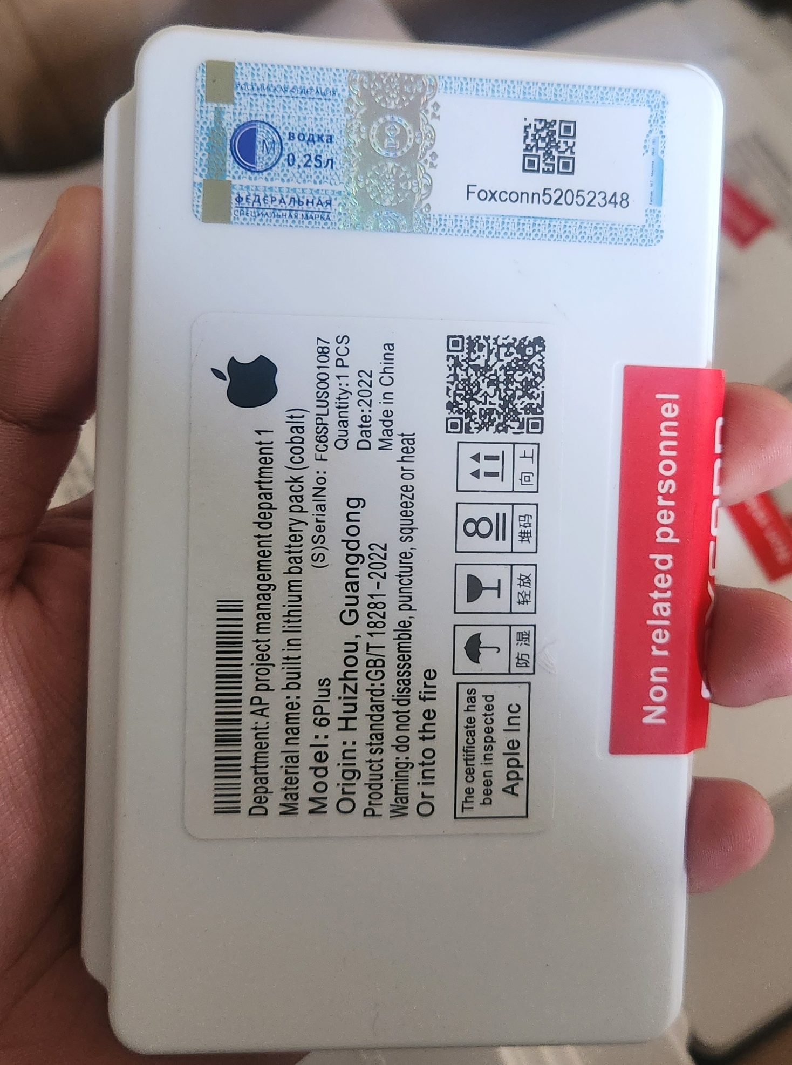
 | A03 CORE |  |  |  |  | HE-50 | E4 PLUS | $7,655 | 6.3
 | A04 |  |  |  |  |  | E5 PLUS
 | A04E |  |  |  |  | KC-40 | E6 PLUS | $0
EB-BAO13-ABY | A01 CORE | $8,262 | $7 |  |  | JK-50 | E7i POWER | $8,262
EB-BA750-ABU | A10 | $9,113 | $8 |  |  |  | G7 POWER
 | A7 2018 |  |  |  |  |  | E40
 | M10 |  |  |  |  |  | G20
WT-NG | A10S | $8,505 | $7 |  |  |  | G9 PLAY
 | A20S |  |  |  |  |  | E7 PLUS
 | A11 |  |  |  |  |  | G8
 | A21 |  |  |  |  |  | G10
EB-BA505-ABN | A20 | $9,113 | $8 |  |  |  | G30
 | A30 |  |  |  |  |  | G51
 | A50 |  |  |  |  | NT-40 | E20 | $0
EB-BA217-ABY | A21S | $9,234 | $8 |  |  | NC-50 | G41
 | A02 |  |  |  |  |  | G32
 | A04s
 | A12
 | A13 |  |  |  |  | KS-40 | E6 PLAY | $8,141 | 6.7
EB-BA315-ABY | A31 | $9,234 | $8 |  |  |  | E6i
 | A22 4G |  |  |  |  |  | E6s
 | A32 |  |  |  |  | JG-40 | G7PLUS | $0
 |  |  |  |  |  | KG-40 | G8 PLAY | $0
 |  |  |  |  |  |  | ONE MACRO
 |  |  |  |  |  |  | E7

 |  |  |  | PLACAS DE CARGA

SAMSUNG | PRECIO |  | Modulo y |  |  | MOTOROLA | PRECIO |  | Modulo y |  |  |  | IPHONE | PRECIO |  | Modulo y
 | GREMIO | USD | Placa | USD |  |  | GREMIO | USD | Placa | USD |  |  |  | GREMIO | USD | Placa | USD
A01 Core Turbo | $ 4,496 | $4 |  |  |  | E5 Play | $4,010 | $3
A02s Turbo | $ 4,739 | $4 |  |  |  | E5 | $4,131 | $3
A03s Turbo | $ 4,739 | $4 |  |  |  | E6 Play | $4,496 | $4
A03 Turbo | $ 5,103 | $4 |  |  |  | E6 Plus Turbo | 4617 | 3.8
A04 Turbo | $ 4,617 | $4 |  |  |  | G8 Power | 4860 | 4
A04e Turbo | $ 4,617 | $4 |  |  |  | G8 Power Lite | 4738.5 | 3.9
A10 Turbo | $ 4,374 | $4 |  |  |  | E6I | $4,860 | $4
A10s Turbo | $ 4,739 | $4 |  |  |  | E6S | $4,860 | $4
A11 Turbo | $ 4,739 | $4 |  |  |  | E7i Power | 4738.5 | 3.9
A12 Turbo | $ 4,374 | $4 |  |  |  | E7 | 4738.5 | 3.9 |  |  |  |  | INGRESANDO
A20 Turbo | $ 4,739 | 3.9 |  |  |  | E7 Plus Turbo | $4,374 | $4
A20s Turbo | $ 4,739 | $4 |  |  |  | G8 Plus | $4,860 | $4
A21s Turbo | $ 4,860 | $4 |  |  |  | G8 | 4860 | $ 4
A30 Turbo | $ 4,860 | $4 |  |  |  | G6 Play | 4131 | $ 3
A31 Turbo | $ 5,103 | $4 |  |  |  | G9 Power Turbo | 4738.5 | $ 4
A32 4G Turbo | $ 5,103 | 4.2 |  |  |  | Moto One | 5103 | $ 4
A32 5G Turbo | $ 5,103 | $4 |  |  |  | One Hyper Turbo | 5103 | $ 4
A50 Turbo | $ 4,617 | $4 |  |  |  | G13 Turbo | 4860 | $ 4
A02 Turbo | $ 4,739 | $4 |  |  |  | G22 Turbo | 4860 | $ 4
A7 2018 | $ 5,103 | $4 |  |  |  | G30 Turbo | 5224.5 | $ 4
A03 Core | $ 4,982 | $4
A02 | $ 4,739 | $4

 |  |  |  |  |  | G31 Turbo | 4860 | $ 4
 |  |  |  |  |  | G32 Turbo | 4981.5 | $ 4
 |  |  |  |  |  | E20 Turbo | 4860 | $ 4
 |  |  |  |  |  | E40 Turbo | 4981.5 | $ 4

 |  |  |  |  |  | G41 Turbo | 4860 | $ 4

 |  |  |  | DISPLAYS

 | Precio
SAMSUNG | Gremio | USD
J2 Prime | 10935 | $ 9

 |  |  |  | TOUCHS

 | Precio |  |  |  |  |  |  |  |  | LG | Precio
Samsung | Gremio | USD |  |  |  |  |  |  |  |  | Gremio | USD
J2 Prime sin logo | 2794.5 | $ 2 |  |  |  |  |  |  |  | K4 sin sensor | 2794.5 | $ 2
J2 Prime con logo | 3280.5 | $ 3 |  |  |  |  |  |  |  | K4 con sensor | 3280.5 | $ 3

 |  |  |  | VISORES DE CAMARA

SAMSUNG | Precio |  | Precio |  |  |  | MOTOROLA | Precio |  | Precio
 | Gremio | USD | por mayor | USD |  |  |  | Gremio | USD | Por mayor | USD
Grand Prime | $ 1,580 | $1 |  |  |  |  | Moto E5 Plus | $2,066 | $2
J2 Prime | $ 1,580 | $1 |  |  |  |  | Moto E5 Play | $2,066 | $2
J5 Prime | $ 1,580 | $1 |  |  |  |  | Moto E5 | $2,066 | $2
J7 J700 | $ 1,580 | $1 |  |  |  |  | Moto E7 | $2,066 | $2
J7 Neo | $ 1,580 | $1 |  |  |  |  | Moto E22 | $1,580 | $1
J7 2016 | $ 1,580 | $1 |  |  |  |  | Moto E22i | $1,580 | $1
J7 Prime | $ 1,580 | $1 |  |  |  |  | Moto E32 | $2,187 | $2
J4 Plus | $ 1,701 | $1 |  |  |  |  | Moto E40 | 1579.5 | 1.3
J4 Core | $ 1,701 | $1 |  |  |  |  | Moto G10 | 2551.5 | 2.1
A02 | $ 1,701 | $1 |  |  |  |  | Moto G20 | $2,552 | $2
A02s | $ 2,066 | $2 |  |  |  |  | Moto G30 | $2,552 | $2
A03 | $ 1,823 | $2 |  |  |  |  | Moto G22 | 2673 | 2.2
A03s | $ 2,066 | $2 |  |  |  |  | Moto G32 | 2065.5 | 1.7
A03 Core | $ 1,823 | $2 |  |  |  |  | Moto G51 | 2065.5 | 1.7
A04 | $ 1,823 | $2 |  |  |  |  | Moto G52 | $2,066 | $2
A04E | $ 1,823 | $2 |  |  |  |  | Moto G60 | $1,823 | $2
A10 | $ 1,823 | $2 |  |  |  |  | Moto G82 | $1,823 | $2
A10s | $ 1,823 | $2 |  |  |  |  | Moto G100 | 1822.5 | $ 2
A12 | $ 2,187 | $2 |  |  |  |  | Moto G200 | 1944 | $ 2
M12 | $ 2,309 | $2 |  |  |  |  | Moto G9 Plus | 2430 | $ 2
A20 | $ 1,944 | $2
A20s | $ 1,823 | $2
A21s | $ 2,430 | $2
A30 | $ 1,944 | $2
A30s | $ 1,823 | $2
A31 | $ 2,430 | $2
A32 | $ 2,430 | $2
A50 | $ 2,066 | $2
A51 | $ 2,430 | $2
A52 | $ 2,430 | $2
A70 | $ 2,187 | $2
A71 | $ 0
A72 | $ 2,430 | $2
S20FE | $ 2,673 | $2

 |  |  |  | PINES DE CARGA

 |  |  |  |  |  | Pines
 |  |  |  |  |  |  | Gremio | x100 | x200 | x300
 |  |  |  |  |  | V8 | $ 300 | $180 | $170 | $ 160
 |  |  |  |  |  | Tipo C | $ 500 | $310 | $300 | $ 290

 |  |  |  | HERRAMIENTAS

Insumos y Herramientas
 |  | HERRAMIENTAS

 | 1215

Modelo | Marca | Precio variados | USD

Separadora Yx944 | Yaxun | $ 75,330 | 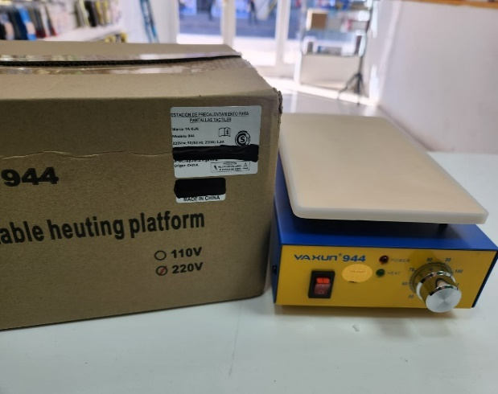 $ 62
Estacion de soldado Yx935 | Yaxun | $ 87,480 | $ 72 | 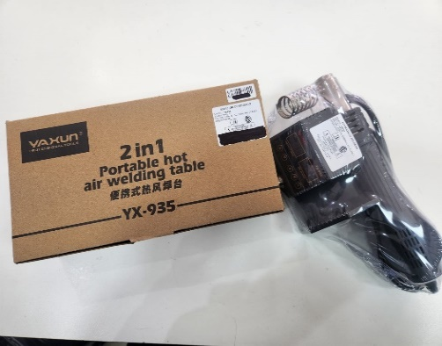
Estacion de carga . Multicargador | Yaxun | 46,170 | $ 38 | 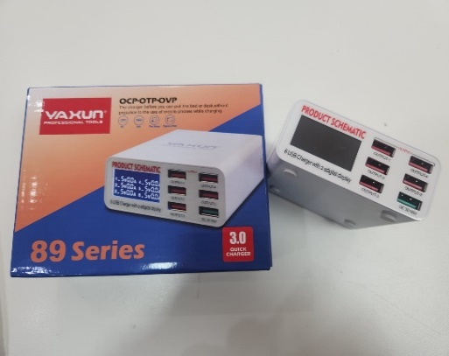
Vatea Ultrasonido | Yaxun | $ 46,170 | $ 38 | 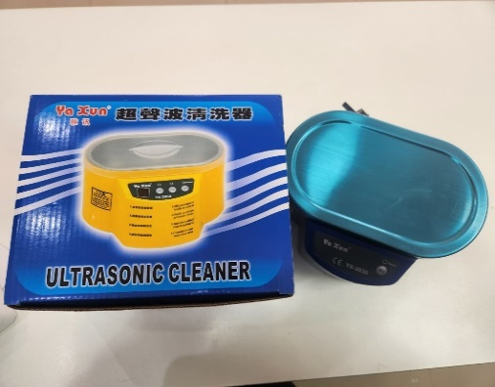
Kit profesional de herramientas YX6028B | Yaxun | $ 17,010 | $ 14 | 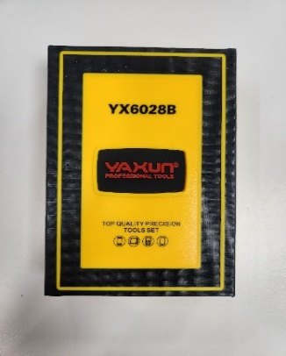 | 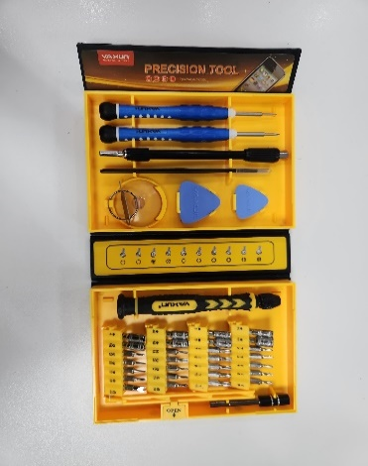
Alambre separador de glass YX-C05 | Yaxun | $ 3,402 | $ 3 | 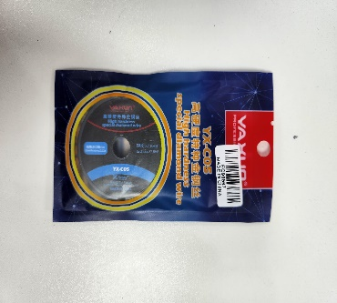
Destornilladores |  |  |  | 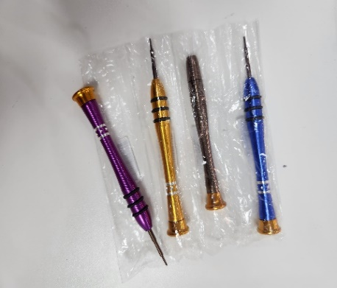
Kit de herramientas portatil Yx6025 | Yaxun | $ 13,365 | $ 11 | 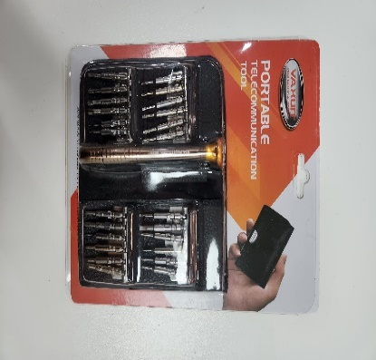
Puas plasticas YX- 1B x10 unidades | Yaxun | $ 3,767 | $ 3 | 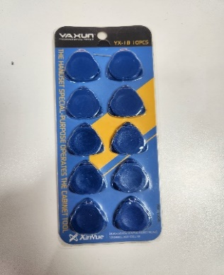
Set de destornillador 32 puntas intercambiables +Pinza | Generico | $ 4,860 | $ 4 | 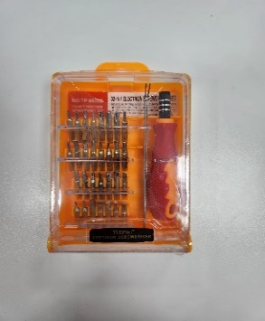
Manta |  | $ 17,618 | $ 15 | 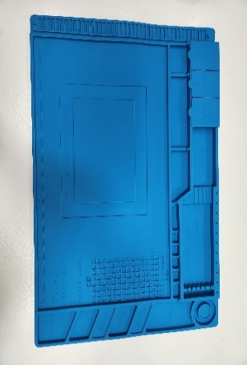
Estaño en rollo yx03b 0.3mm | Yaxun | $ 4,253 | $ 4 | 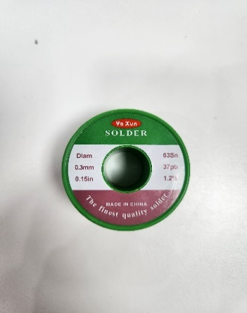
Pegamento Y7000 Trasparente | Yaxun | $ 5,954 | $ 5 | 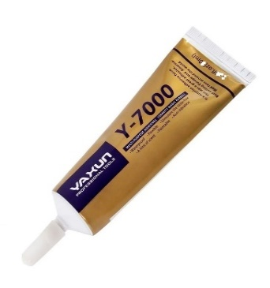
Pegamento Y3000 Negro | Yaxun | $ 6,440 | $ 5 | 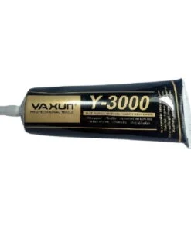
Caja organizadora |  | $ 6,075 | 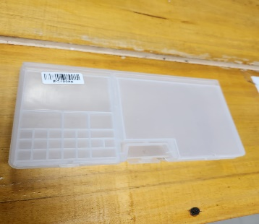 $ 5 |  | 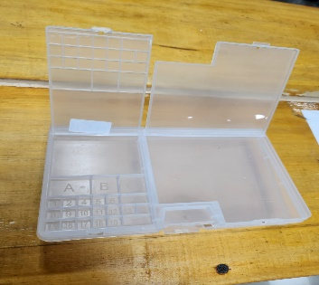
Malla Desoldadora de cobre, YX-1515, 1,5mm | Yaxun | $ 4,253 | $ 4 | 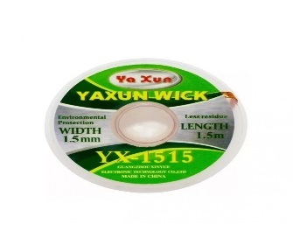
Espatula Metalica de apertura para celulares | Yaxun | $ 3,038 | $ 3 | 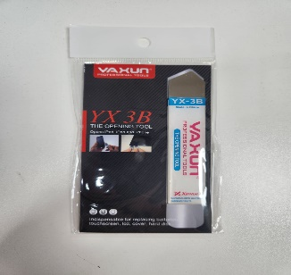

Accesorios Mayorista
 | USD: | 1215

EFECTIVO
Compra minima $100 000
Modelos a eleccion

 | MODELO | Caracteristicas | Precio variados | USD
 | Auricular F9 - 5 |  | 5333.85 | $ 4 | 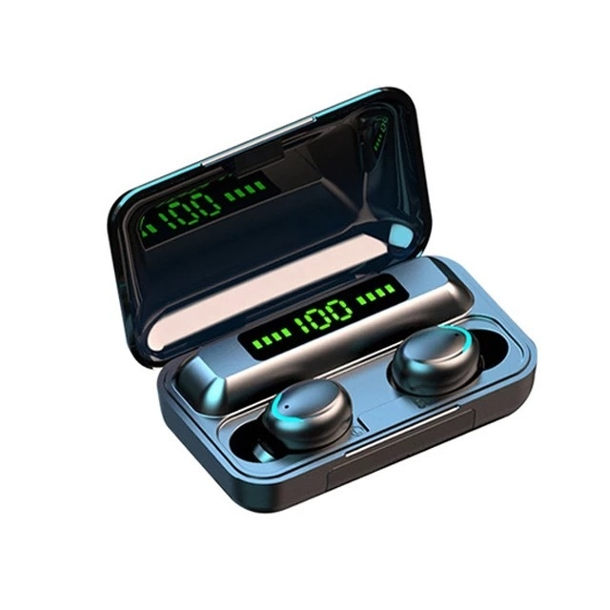
 | Auricular E6s |  | 5078.7 | $ 4 |  | 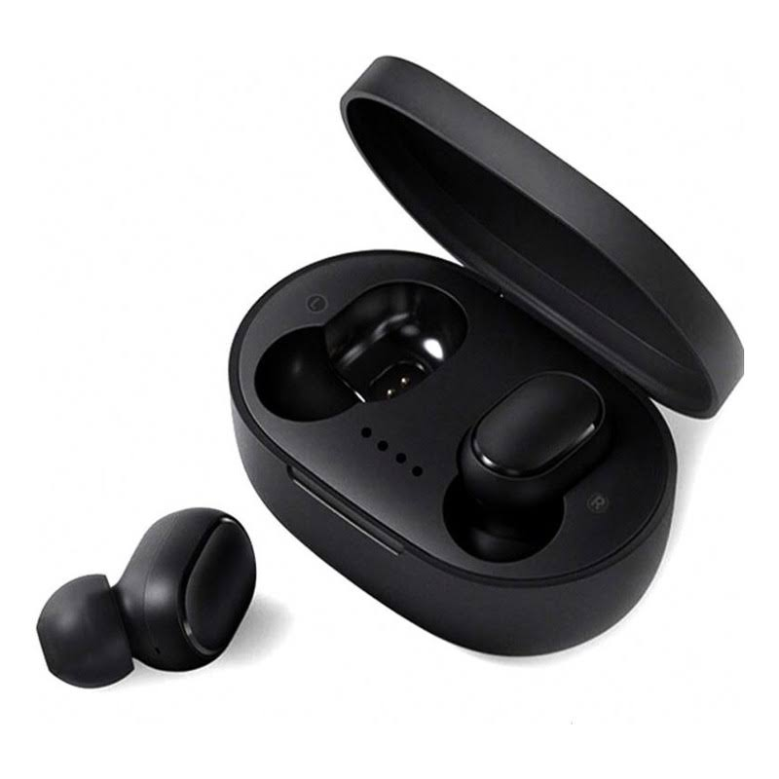
 | Auricular M10 |  | 5443.2 | $ 4 | 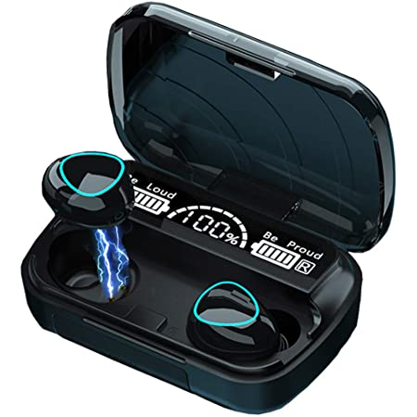
 | Cable Foxconn 1 Metro

